Sheet1
과목명 | 마이크로프로세서 및 실습
분반 | 1
학번 | 2013136074
이름 | 유예겸
과제명 | Weather Lamp
번호 | 부품명 | 단가 | 수량(EA) | 가격 | 링크 | 사진
1 | 아두이노 ESP8266 와이파이 실드 [SZH-EK089] | 13000 | 1 | 13000 | http://www.devicemart.co.kr/1314314 | 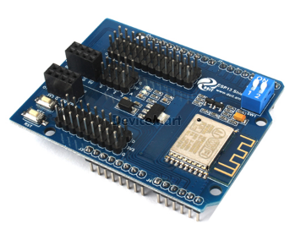
2 | LED RGB Strip-Addressable, Sealed(1M) | 13200 | 1 | 13200 | http://www.eleparts.co.kr/EPXCTBYT | 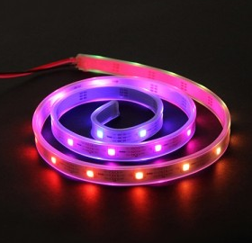
3 | 테스트[CH254]소켓 점퍼 케이블 40P (칼라) (M/M) | 2500 | 1 | 2500 | http://www.devicemart.co.kr/1113722
4 | 아크릴 판재 투명 3T A4(210*290) | 2300 | 4 | 9200 | http://www.eleparts.co.kr/EPX33LXF | 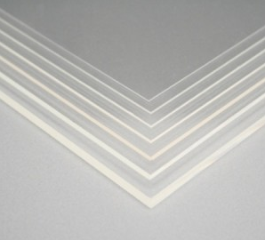
5 | 투명 브레드보드 [ELB-80T] | 2500 | 1 | 2500 | http://www.eleparts.co.kr/EPX34N7P | 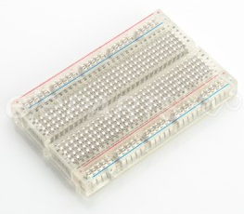
 |  |  | 최종가격 | 40400

